Лист1
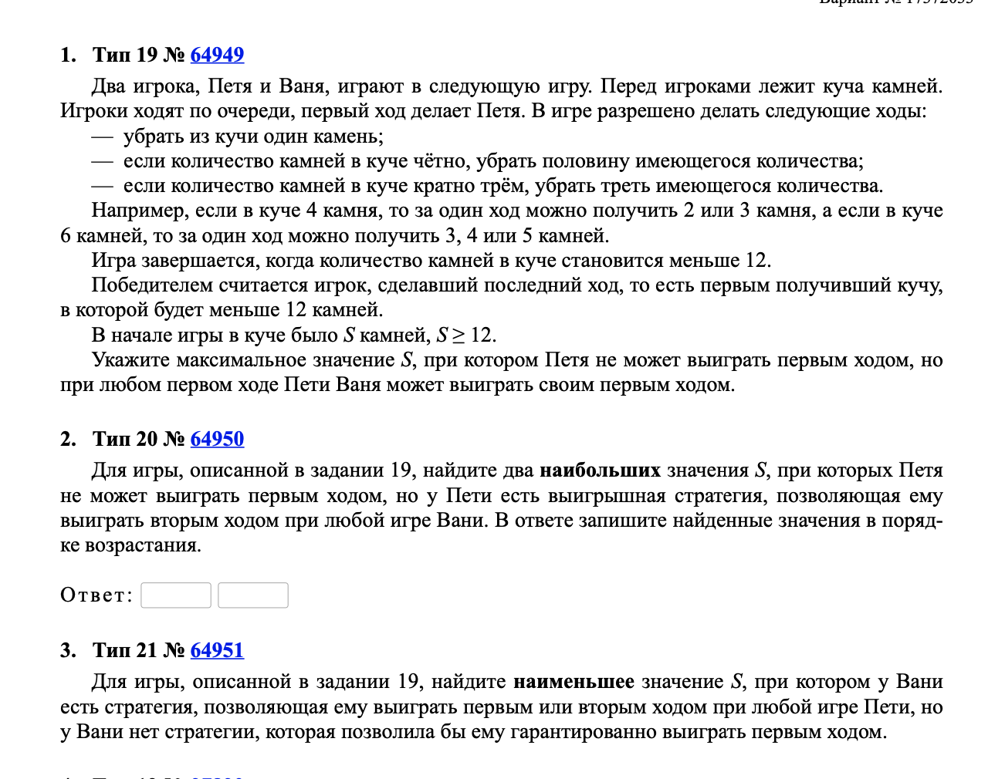
-1 | *1/2(кратно 2) |  | *2/3(кратно 3) |  | <=12

 | Петя | Ваня
23 | 22 | 11 |  | 11
 | 9813 | 3271
 | 9813 | 3271

 | Петя | Ваня | Петя
46 | 45 | 44 | 22 |  | 4246
 |  | 9813 | 3271
 |  | 15 | 5
 | 23 | 22 | 11
 |  | 9813 | 3271
 |  | 9813 | 3271
 | 9813 | 9812 | 4906
 |  | 9813 | 3271
 |  | 3271 | 3270

 |  |  |  |  |  | 25

25 | 24 | 23 | 22 | 11 |  | 9813 | 9812 | 9811 | 9810 | 9813 | 9812 | 9811 | 9810
 |  |  | 9813 | 3271 |  |  |  | 4906 | 2453 |  |  | 4906 | 2453
 |  |  | 9813 | 3271 |  |  |  | 9813 | 3271 |  |  | 9813 | 3271
 |  | 12 | 11 | 10 |  |  | 9813 | 9812 | 4906 |  | 9813 | 9812 | 4906
 |  |  | 6 | 2 |  |  |  | 9813 | 3271 |  |  | 9813 | 3271
 |  |  | 4 | 2 |  |  |  | 3271 | 3270 |  |  | 3271 | 3270
 |  | 16 | 15 | 5 |  |  | 6542 | 6541 | 6540 |  | 6542 | 6541 | 6540
 |  |  | 8 | 4 |  |  |  | 3271 | 3270 |  |  | 3271 | 3270
 |  |  | 9813 | 3271 |  |  |  | 9813 | 3271 |  |  | 9813 | 3271

